INDICADORES
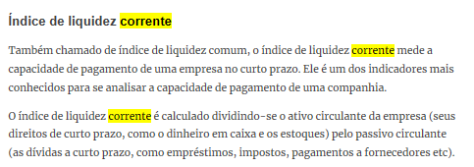
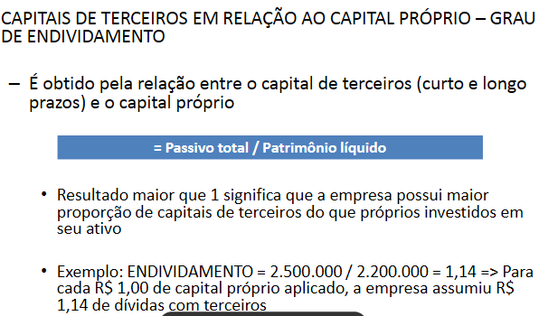
Endividamento = Passivo Total / Patrimônio Líquido
Liquidez Corrente = Ativo Circulante / Passivo Circulante
Tangibilidade = Imobilizado / At. Circ + At. Não circ
ROE = Lucro líquido / pat. Líquido
ln AT = Logaritmo natural do ativo total da empresa
lnRL = Logaritmo natural da receita líquida da empresa

Trocar indicadores:
Tamanho: Logaritmo natural da Rec. Líquida ( tese Francisco henrique)

